Дефект Белюченко
Название | Отсуствие диалогового окна 'Пожалуйста, укажите ваш password'
№ дефекта | 3 | № тест кейса | 1
Проект | ADIK MATH | Компонент | Регистрация
Статус | opened | Номер версии | Номер версии из GIT
Важность | Minor | Приоритет | Medium
Назначен на | Белюченко | Автор | Белюченко
Описание | Шаги воспроизведения:
 | 1. Перейти к окну входа
 | 2. Ввести корректный логин и почту
 | 3. Не вводить пароль
 | Ожидаемый результат:
 | Появление диалогового окна 'Пожалуйста, укажите ваш password'
 | Наблюдаемый результат:
 | Появляется диалоговое окно 'Неверный логин или пароль'
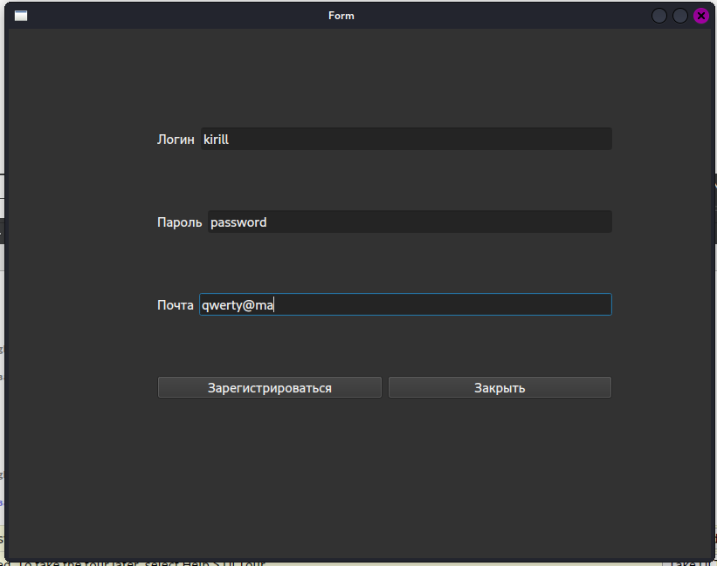
Вложения

Деффект Нуров
Название | При нажатии на кнопку "Отправить" окно с задачей не закрывается
№ дефекта | 4 | № тест кейса | 3
Проект | ADIK MATH | Компонент | Окно задачи
Статус | opened | Номер версии | Номер версии из GIT
Важность | Minor | Приоритет | Medium
Назначен на | Нуров | Автор | Нуров
Описание | Шаги воспроизведения:
 | 1. Открыть окно задачи
 | 2. Ввести ответ
 | 3. Нажать кнопку "Отправить"
 | Ожидаемый результат:
 | Очистка поля для ввода и закрытия окна задачи
 | Наблюдаемый результат:
 | Окно остаётся открытым

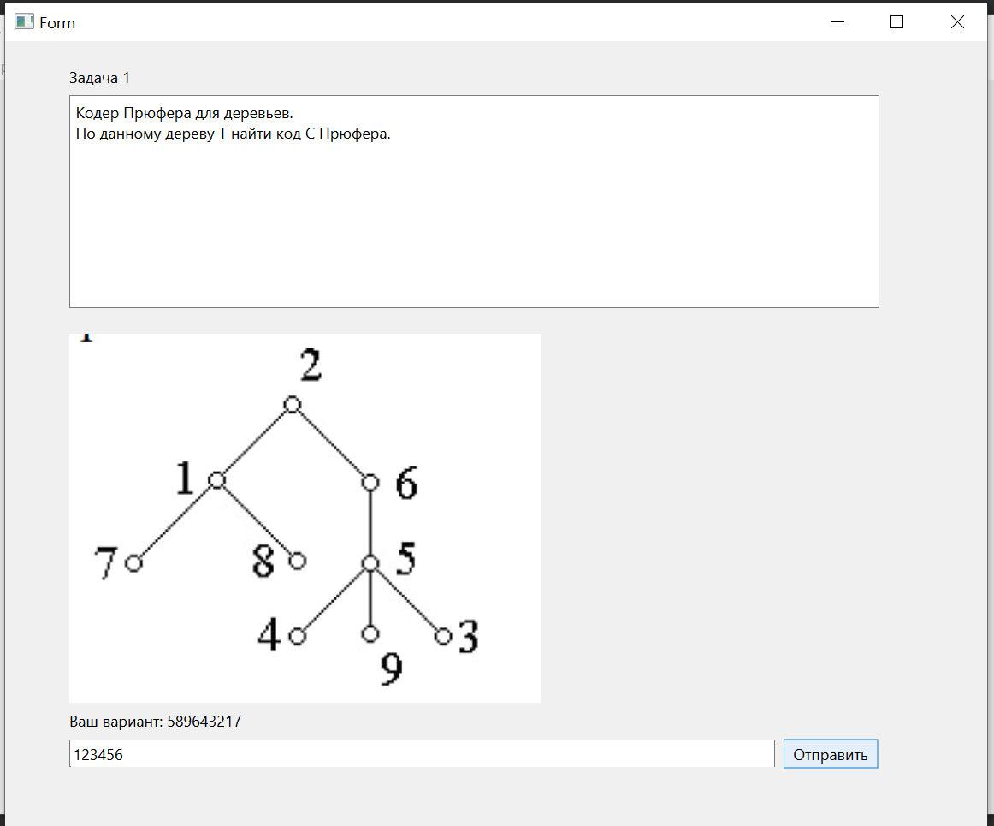
Вложение

